美术需求
一 | 系统入口修改：原本的分享推广图标，需要改成代理图标

二 | UI界面需求：代理系统的UI为全屏、ui的标题为代理中心、标题设计艺术字、字号字体美术自定
1 | 代理信息分页：由“系统标签、玩家信息区域、分享链接区域、个人业绩区域”4部分组成，这4个部分的内容为必要元素，整体的布局美术如有更好的方案，那以美术表现为主，如无请以参考图为准
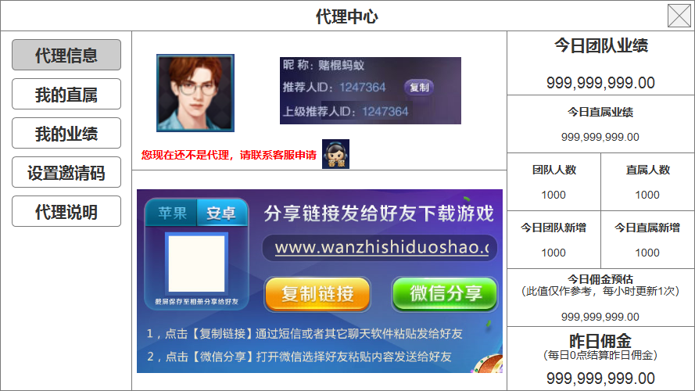

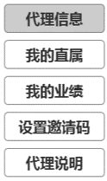
 | 1.1 | 系统标签
 |  |  |  | 1.1.1 | 系统标签总共有5个，分别是“代理信息、我的直属、我的业绩、设置邀请码、代理说明”
 |  |  |  | 1.1.2 | 标签中的文字是否用艺术字，以及字体大小规格，由美术决定

 | 1.2 | 玩家信息区域
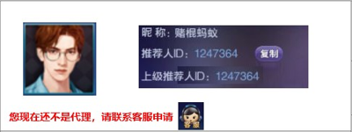

 |  | 1.2.1 | 由7个部分组成分别是：玩家头像、昵称、推荐人ID、复制按钮、上级推荐人ID、开通代理提示文字、客服图标
 |  | 1.2.2 | 就是用个人中心的现成资源合理布局，显得美观即可
 |  | 1.2.3 | 提示文字的内容就按照参考图中的即可
 | 1.3 | 分享链接区域：分享链接区域的内容与推广分享系统中相同，美术可以直接复用或者是根据现有的ui重新给个更好的布局
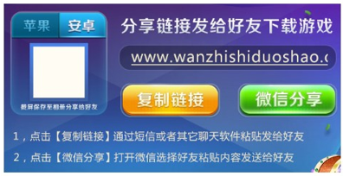

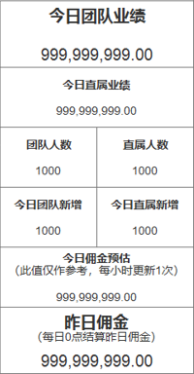
 | 1.4 | 个人业绩区域
 |  |  |  |  | 1.4.1 | 由8个部分组成一张业绩报表分别是：今日总业绩、今日直属业绩、团队人数、直属人数、今日团队新增、今日直属新增、今日佣金预估、昨日佣金
 |  |  |  |  | 1.4.2 | 整体布局按照参考图即可，标题文字需要比数字大一些，是否用艺术字以及规格由美术自定
 |  |  |  |  | 1.4.3 | 今日总业绩和昨日佣金的字体大小相同，并且比其余6个业绩的字体更大
 |  |  |  |  | 1.4.4 | 业绩和余额的4个框最少要能容纳18个字符（包括数字和标点符号）
 |  |  |  |  | 1.4.5 | 今日佣金预估和昨日佣金小括号里的tips信息用系统小字显示

2 | 我的代理分页：由“用户名搜索和添加用户区域、用户列表区域”2个部分组成
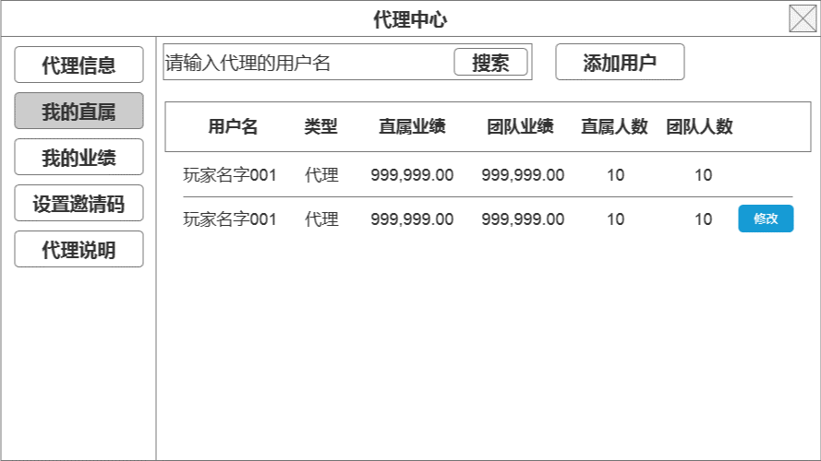

 | 2.1 | 用户名搜索和添加用户区域：布局见参考图，输入框中有默认的提示文字和搜索按钮，右边是添加用户的操作按钮，具体的样式由美术自定

 | 2.2 | 用户列表区域

 |  | 2.2.1 | 标题：共6个标题分别是“用户名、类型、直属业绩、团队业绩、直属人数、团队人数”，字体大小是否用艺术字设计由美术自定
 |  | 2.2.2 | 玩家信息
 |  |  | 1） | 用户名：显示6个汉字
 |  |  | 2） | 类型：代理或玩家，显示2个汉字
 |  |  | 3） | 直属业绩和团队业绩：显示18个字符（包括数字和标点符号）
 |  |  | 4） | 直属人数和团队人数：显示最多8个数字
 |  |  | 5） | 修改图标：设计样式美术自定，醒目够大即可
 |  | 2.2.3 | 整个列表区域最多能显示10.5条玩家信息，相邻数据用直线间隔即可
3 | 我的业绩：由“分页标签、日期标签、用户信息列表”3个部分组成
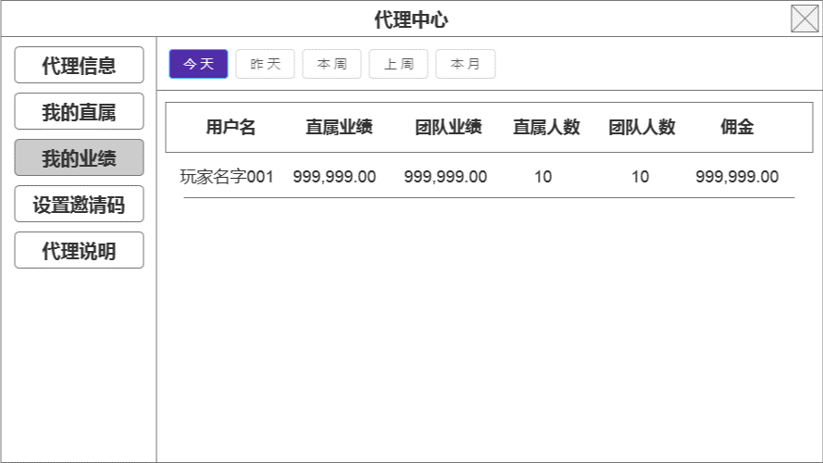

 | 3.1 | 日期标签：有5个“今天、昨天、本周、上周、本月”，显示系统字即可，样式美术自定

 | 3.2 | 用户信息列表

 |  | 3.2.1 | 标题：6个标题分别是“用户名、直属业绩、团队业绩、直属人数、团队人数、佣金”，字体大小是否用艺术字设计由美术自定
 |  | 3.2.2 | 玩家信息
 |  |  | 1） | 用户名：显示9个汉字
 |  |  | 2） | 直属业绩和团队业绩：显示18个字符（包括数字和标点符号）
 |  |  | 3） | 直属人数和团队人数：显示6位数字
 |  |  | 4） | 佣金：显示18个字符（包括数字和标点符号）
 |  | 3.3.3 | 整个列表区域最多能显示10.5条玩家信息，相邻数据用直线间隔即可
4 | 设置邀请码分页：由“生成邀请码按钮和邀请码列表”2个部分组成
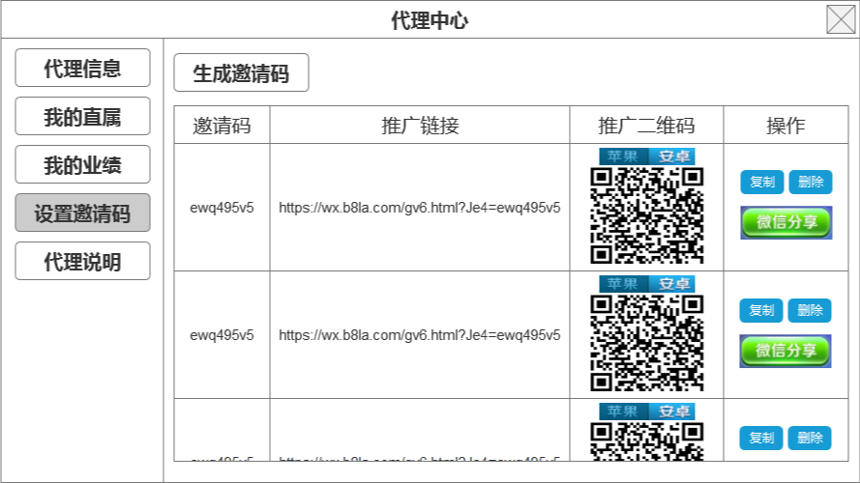

 | 4.1 | 生成邀请码按钮：样式与添加用户按钮设计的相同即可
 | 4.2 | 邀请码列表
 |  | 4.2.1 | 标题：5个标题分别是“邀请码、推广链接、推广二维码、操作”，字体大小是否用艺术字设计由美术自定
 |  | 4.2.2 | 邀请码信息
 |  |  | 1） | 邀请码：最多显示12位数字
 |  |  | 2） | 推广链接：在参考图所示的区域能换行显示即可
 |  |  | 3） | 推广二维码：与推广分享界面中的二维码相同即可，带苹果和安卓的切换标签
 |  |  | 4） | 操作：复制、删除、微信分享，3个图标，微信分享最大，复制和删除略小即可，样式由美术自定
 |  | 4.2.3 | 整个列表区域最多能显示2.5条二维码信息即可
5 | 代理说明分页：代理说明分页中显示的内容是整个代理系统的规则和计算公式，这个在第二期的方案确定了以后，下周sion会提供
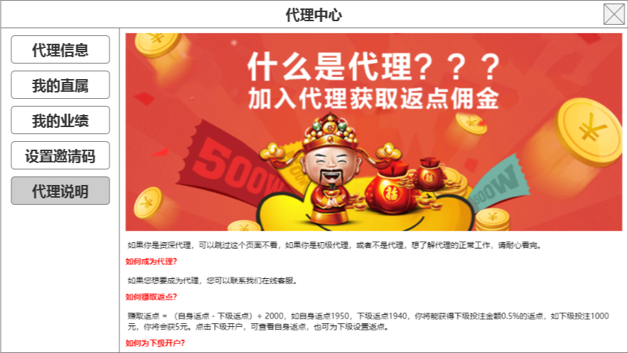

三 | 弹窗需求：弹窗总共有4种“添加用户、修改用户类型、生成邀请码、删除提示”，尺寸只要符合参考图中与全屏UI的比例即可
1 | 添加用户弹窗
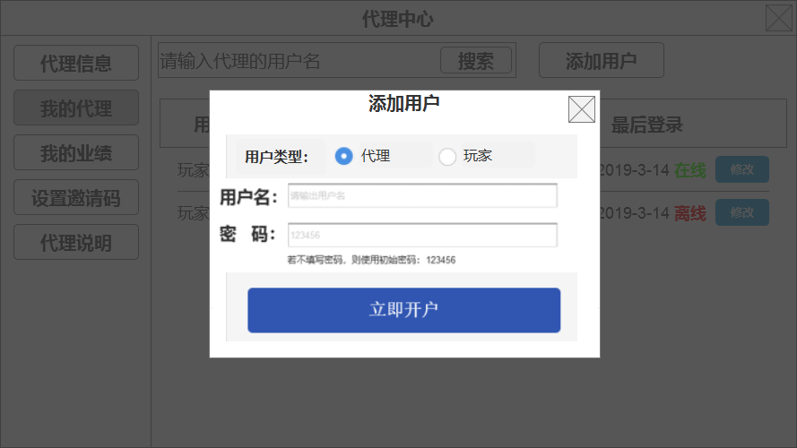

 | 1.1 | 带点选框和用户名密码输入框的单按钮弹窗
 | 1.2 | 标题和文案内容与参考图保持一致即可
 | 1.3 | 用户名输入框中显示提示文字：请输入用户名
 | 1.4 | 密码输入框中显示提示文字：请输入密码
2 | 修改用户类型弹窗
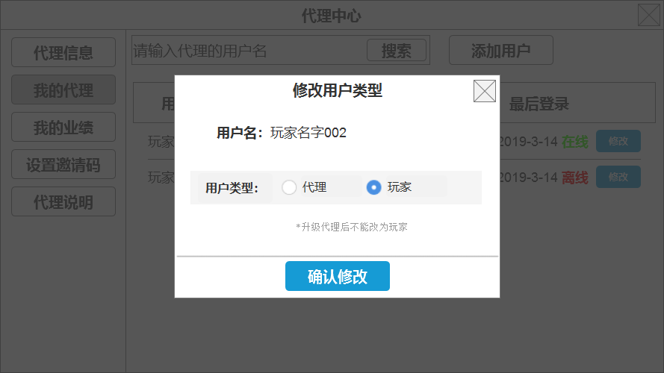

 | 2.1 | 带点选框的单按钮弹窗
 | 2.2 | 标题和文案内容与参考图保持一致即可
3 | 生成邀请码弹窗
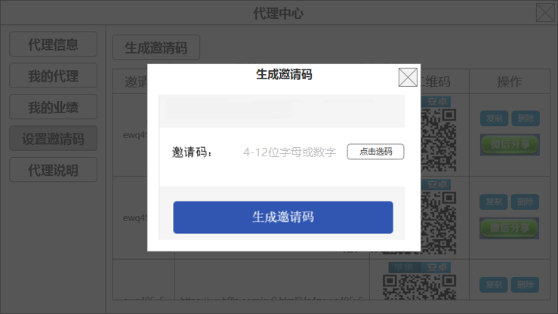

 | 3.1 | 带邀请码输入框+点选快捷按钮的单按钮弹窗
 | 3.2 | 标题和文案内容与参考图保持一致即可
4 | 删除提示弹窗
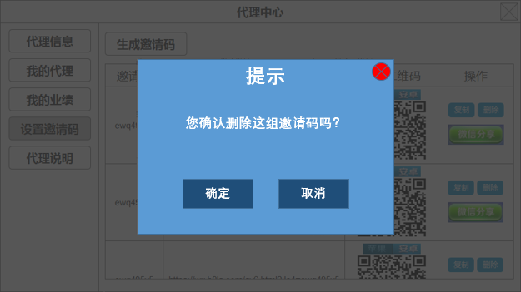

 | 4.2 | 普通的2个按钮弹窗
 | 4.3 | 标题和文案内容与参考图保持一致即可

四 | 按钮三态标签的三态设计
1 | 按钮的操作显示：所有的操作按钮，需要设计对应三种操作状态的三套图
 | 1.1 | 普通状态：按钮的常规状态，表示这个按钮可以点击操作
 | 1.2 | 点击状态：按钮被点击时显示的反馈状态，可以是缩小还原，也可以是往下压一下，需要设计出点击的感觉即可
 | 1.3 | 禁用状态：按钮被禁用时显示的状态，整体灰态即可
2 | 标签的操作显示：所有的标签，需要设计对应三种操作状态的三套图
 | 2.1 | 普通状态：标签的常规状态，表示这个标签可以点击操作
 | 2.2 | 点击状态：标签被点击时显示的反馈状态，可以是缩小还原，也可以是往下压一下，需要设计出点击的感觉即可
 | 2.3 | 选中状态：标签被选中的时候，需要显示一个选中的反馈状态，整体的颜色字体与普通状态不同即可，这会是一个长时间保持的显示
3 | 以下红框内为按钮、黄框内为标签
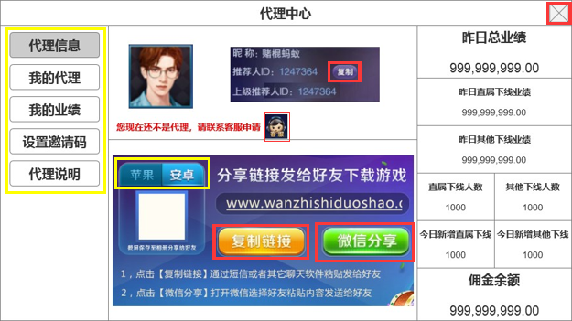
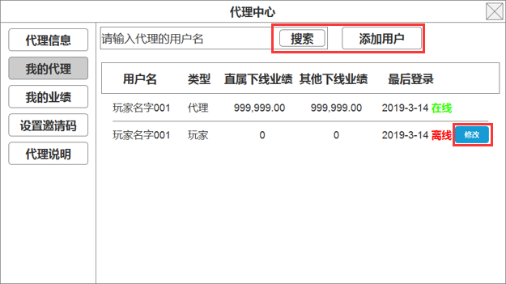
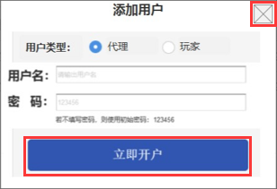

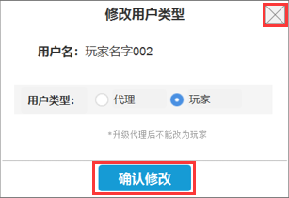

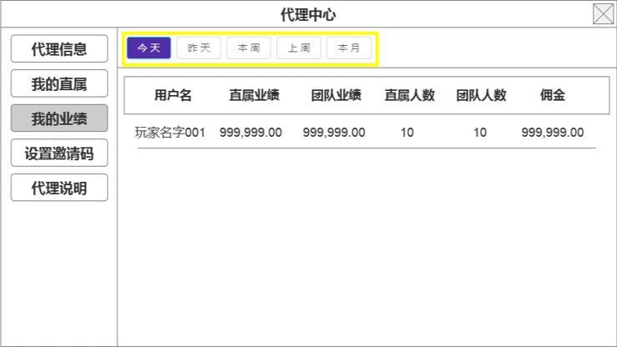
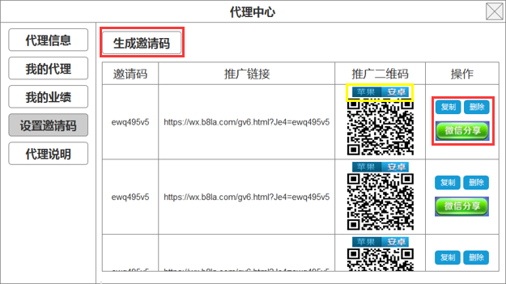
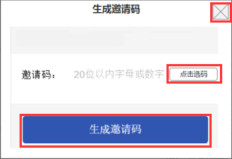

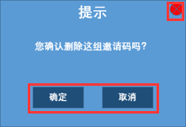

五 | 提示信息
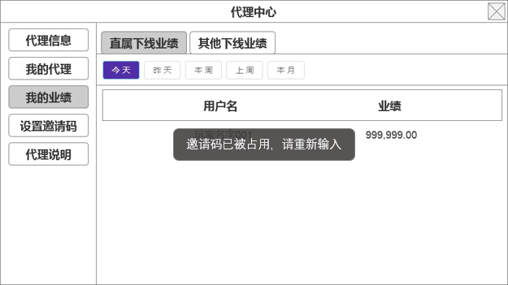

1 | 提示信息的功能
 | 1.1 | 显示位置：系统操作提示类的提示信息，统一在ui中央显示
 | 1.2 | 表现形式：弹出后停留1秒，然后渐隐消失，整个过程控制在1.5秒即可
2 | 美术需求：需要美术同事判断一下，这个提示信息的资源是美术提供支持程序拉伸扩展，还是程序直接用系统现成的

